Ex.3
Exercício 3

Qual é a taxa de desconto que iguala do fluxo de caixa ao investimento inicial do diagrama de fluxo abaixo?

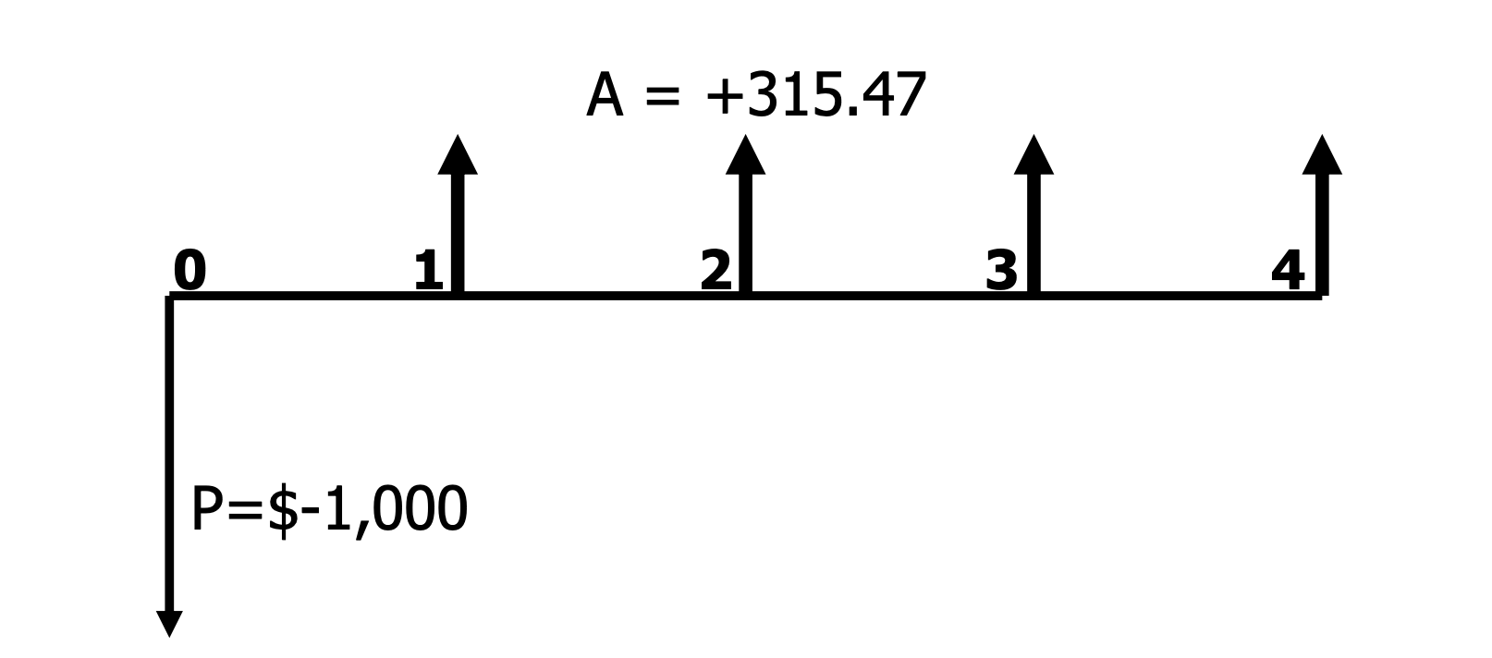
 |  | Ano | Fluxo
 |  | 0 | -1000
 |  | 1 | 315.47
 |  | 2 | 315.47
 |  | 3 | 315.47
 |  | 4 | 315.47
 |  | TIR | 10%
TMA | 5%
TIR>TMA

